Plantilla MRP LXL
Plantilla excel no automática MRP Plan de requerimientos de materiales
MRP Template

 |  |  | Programa maestro
 |  |  | Artículo | Artículo | Cantidad MPS | Semana
 |  |  |  |  |  | Semana 1
 |  |  |  |  |  | Semana 2
 |  |  |  |  |  | Semana 3
 |  |  |  |  |  | Semana 4

Registro de inventario
Código | Descripción | Nivel | Inventario disponible | Stock de seguridad | Elemento padre | Cantidad para elaborar elemento padre |  |  |  |  | Lead time | Recepciones programadas
 |  |  |  |  |  |  |  |  |  |  |  | Semana |  |  |  |  |  | Cantidad
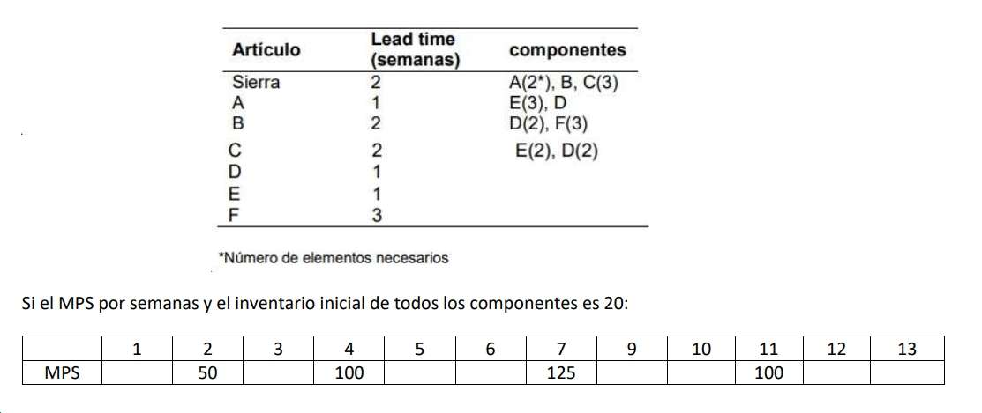

Planificación de materiales
Artículo | Cantidad para elaborar elemento padre | Lead time | Inventario disponible | Stock de seguridad | Conceptos | Periodo de tiempo
 |  |  |  |  |  | 1 | 2 | 3 | 4 | 5 | 6 | 7 | 8 | 9 | 10 | 11 | 12 | 13
Sierra | 1 | 2 | 20 | 0 | Necesidades brutas |  | 50 |  | 100 |  |  | 125 |  |  |  | 100
 |  |  |  |  | Recepciones programadas
 |  |  |  |  | Disponible | 20 | 0 | 0 | 0 | 0 | 0 | 0 | 0 | 0 | 0 | 0 | 0 | 0 | 0
 |  |  |  |  | Necesidades netas | 0 | 30 | 0 | 100 | 0 | 0 | 125 | 0 | 0 | 0 | 100 | 0 | 0 | 0
 |  |  |  |  | Recepcion de orden | 0 | 30 | 0 | 100 | 0 | 0 | 125 | 0 | 0 | 0 | 100 | 0 | 0
 |  |  |  |  | Lanzamiento de orden | 0 | 100 | 0 | 0 | 125 | 0 | 0 | 0 | 100 | 0 | 0 | 0 | 0
A | 2 | 1 | 20 | 0 | Necesidades brutas | 0 | 200 | 0 | 0 | 250 | 0 | 0 | 0 | 200 | 0 | 0 | 0 | 0
 |  |  |  |  | Recepciones programadas
 |  |  |  |  | Disponible | 20 | 0 | 0 | 0 | 0 | 0 | 0 | 0 | 0 | 0 | 0 | 0 | 0
 |  |  |  |  | Necesidades netas | 0 | 180 | 0 | 0 | 250 | 0 | 0 | 0 | 200 | 0 | 0 | 0 | 0
 |  |  |  |  | Recepcion de orden |  | 180 |  |  | 250 |  |  |  | 200
 |  |  |  |  | Lanzamiento de orden | 180 |  |  | 250 |  |  |  | 200
B | 1 | 2 | 20 | 0 | Necesidades brutas |  | 100 |  |  | 125 |  |  |  | 100 |  |  |  | 0
 |  |  |  |  | Recepciones programadas |  |  |  |  |  |  |  |  |  |  |  |  | 0
 |  |  |  |  | Disponible | 20 | 0 | 0 | 0 | 0 | 0 | 0 | 0 | 0 | 0 | 0 | 0 | 0
 |  |  |  |  | Necesidades netas | 0 | 80 | 0 | 0 | 125 | 0 | 0 | 0 | 100 | 0 | 0 | 0 | 0
 |  |  |  |  | Recepcion de orden |  | 80 |  |  | 125 |  |  |  | 100
 |  |  |  |  | Lanzamiento de orden |  |  | 125 |  |  |  | 100
C | 3 | 2 | 20 | 0 | Necesidades brutas |  | 300 |  |  | 375 |  |  |  | 300
 |  |  |  |  | Recepciones programadas
 |  |  |  |  | Disponible | 20 | 0 | 0 | 0 | 0 | 0 | 0 | 0 | 0 | 0 | 0 | 0 | 0
 |  |  |  |  | Necesidades netas | 0 | 280 | 0 | 0 | 375 | 0 | 0 | 0 | 300 | 0 | 0 | 0 | 0
 |  |  |  |  | Recepcion de orden |  | 280 |  |  | 375 |  |  |  | 300
 |  |  |  |  | Lanzamiento de orden |  |  | 375 |  |  |  | 300
D | 1 para A, 2 para B, 2 para C | 1 | 20 | 0 | Necesidades brutas | 180 | 0 | 1000 | 250 | 0 | 0 | 800 | 200 | 0 | 0 | 0 | 0 | 0
 |  |  |  |  | Recepciones programadas
 |  |  |  |  | Disponible | 0 | 0 | 0 | 0 | 0 | 0 | 0 | 0 | 0 | 0 | 0 | 0 | 0
 |  |  |  |  | Necesidades netas | 160 | 0 | 1000 | 250 | 0 | 0 | 800 | 200 | 0 | 0 | 0 | 0 | 0
 |  |  |  |  | Recepcion de orden | 160 |  | 1000 | 250 |  |  | 800 | 200
 |  |  |  |  | Lanzamiento de orden
E | 3 para A, 2 para C, | 1 | 20 | 0 | Necesidades brutas | 540 | 0 | 750 | 750 | 0 | 0 | 600 | 600 | 0 | 0 | 0 | 0 | 0
 |  |  |  |  | Recepciones programadas
 |  |  |  |  | Disponible | 0 | 0 | 0 | 0 | 0 | 0 | 0 | 0 | 0 | 0 | 0 | 0 | 0
 |  |  |  |  | Necesidades netas | 520 | 0 | 750 | 750 | 0 | 0 | 600 | 600 | 0 | 0 | 0 | 0 | 0
 |  |  |  |  | Recepcion de orden | 520 |  | 750 | 750 |  |  | 600 | 600
 |  |  |  |  | Lanzamiento de orden |  | 750 | 750 |  |  | 600 | 600
F | 3 para B | 3 | 20 | 0 | Necesidades brutas | 0 | 0 | 375 | 0 | 0 | 0 | 300 | 0 | 0 | 0 | 0 | 0 | 0
 |  |  |  |  | Recepciones programadas
 |  |  |  |  | Disponible | 20 | 20 | 0 | 0 | 0 | 0 | 0 | 0 | 0 | 0 | 0 | 0 | 0
 |  |  |  |  | Necesidades netas | 0 | 0 | 355 | 0 | 0 | 0 | 300 | 0 | 0 | 0 | 0 | 0 | 0
 |  |  |  |  | Recepcion de orden |  |  | 355 |  |  |  | 300
 |  |  |  |  | Lanzamiento de orden |  |  |  | 300

